Sheet1
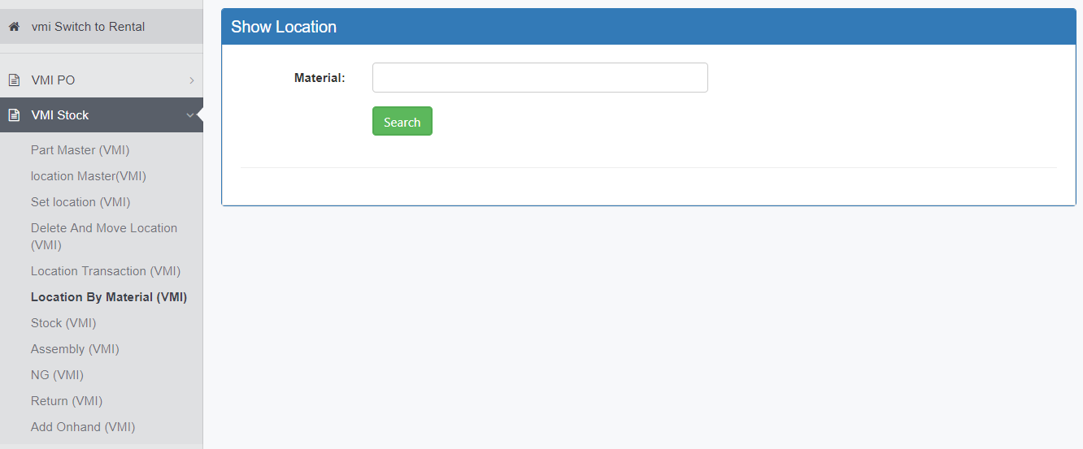

 | เมนู Location By Material
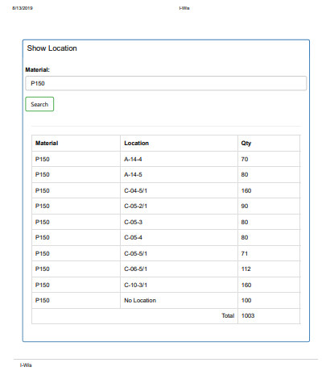

เพิ่มเส้นเพื่อให้ลงวันที่ได้

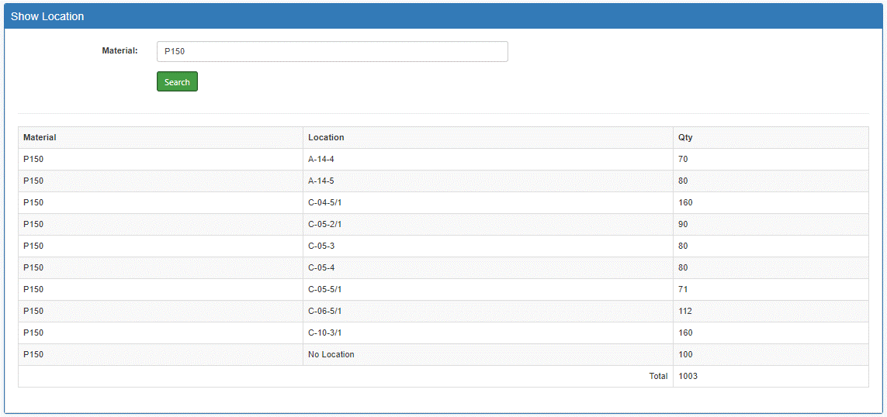
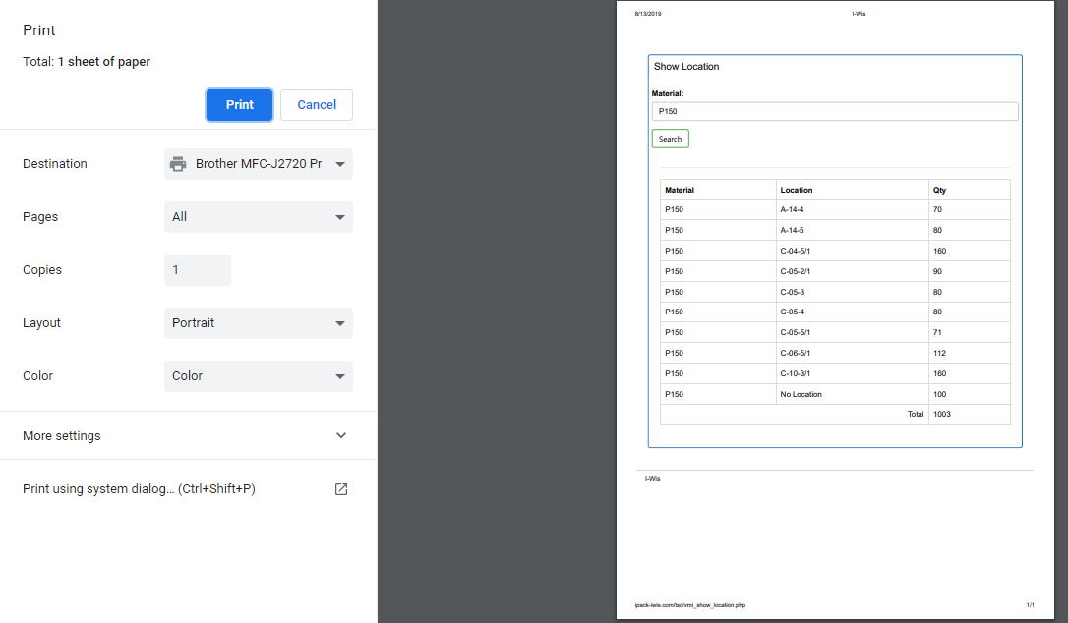
เพิ่มแถวเพื่อหลังจากปริ้นหน้างานจะได้ลงขู้อมูลได้ (จำนวนที่นับได้จริง)

เพิ่มแถวเพื่อหลังจากปริ้นหน้างานจะได้ลงขู้อมูลได้ (Remark)

ภายในเมนู ตัวอย่าง P150 แล้วกดค้นห้าจะโชว์ Location และจำนวน |  | หลังจากกด Ctrl + P ปริ้นเอกสารเพื่อใช้ในการนับสต๊อก

 |  |  | อยากให้ IT แก้ไขฟอร์มเพื่อให้เอกสารมี 3 ข้อด้านบน
 |  |  | หลังจากปริ้นเพื่อให้ง่ายและเป็นการ Support ในการนับสต๊อก

